Лист1
Розрахунок вартості проекту

Найменування видатку |  | ціна | кількість | вартість |  | альтернативний варіант
підготовка ділянки |  |  | 200мкв | 50000
щебінь |  | 5000 грн/тон | 20 куб = 28 тон = 30 тон | 15000
пісок |  | 150 грн/тон | 10 куб = 17 тон | 2550
бордюр |  | 40 | 140 | 5600
встановлення бордюру |  | 100 | 70 | 7000
бетонування опор для монтажу |  | 400 | 32 | 12800
 |  |  |  | 92950

майданчик воркаут | 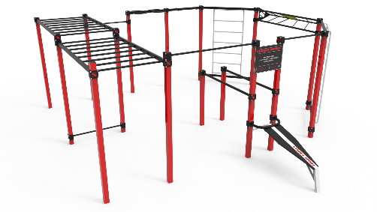 | 85850 | 1 | 85850 |  | 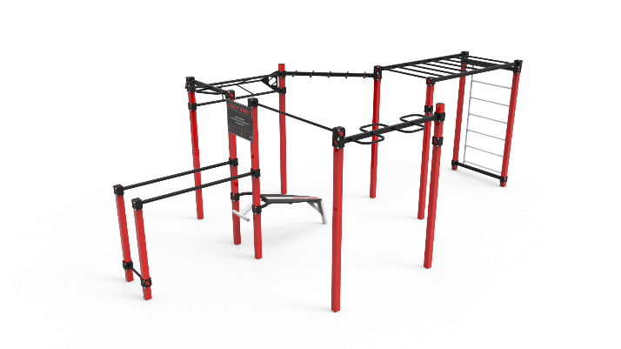 62600
транспортування |  | 14280 | 1 | 14280 |  | 14280
монтаж |  | 21465 | 1 | 21465 | 121595 | 16000 | 92880
стіл тенісний антивандальний | 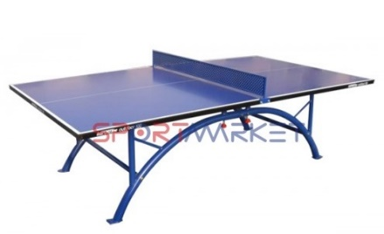 | 35111 | 2 | 70222
доставка |  |  |  | 6000
лавка вулична |  | 3100 | 3 | 9300
смітник | 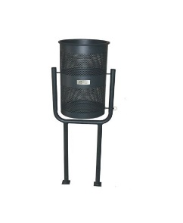 | 1000 | 2 | 2000
 |  |  |  | 209117 |  |  | 180402

 |  |  |  | 302067 |  |  | 273352

РОЗРАХУНОК ВАРТОСТІ ПРОЄКТУ
Найменування видатку |  | ціна | кількість | вартість
підготовка ділянки |  |  | 110мкв | 40000
щебінь |  | 600 грн/тон | 11 куб = 28 тон = 15,5 тон | 9600
пісок |  | 150 грн/тон | 10 куб = 17 тон | 2550
бордюр |  | 40 | 102 | 4080
встановлення бордюру |  | 100 | 51 | 5100
бетонування опор для монтажу |  | 400 | 19 | 7600
усього підготовчі роботи |  |  |  | 68930

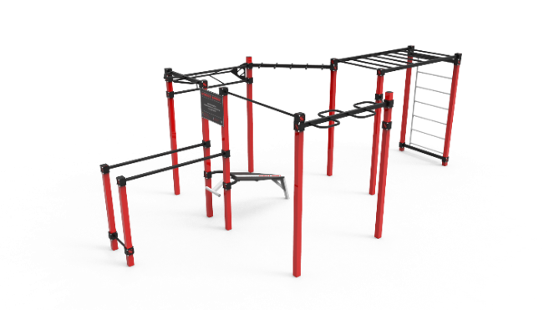 майданчик воркаут |  | 62600 | 1 | 62600
транспортування |  | 14280 | 1 | 14280
монтаж |  | 16000 | 1 | 21465 | 98345
стіл тенісний антивандальний |  | 35111 | 1 | 35111
доставка |  |  |  | 4000
лавка вулична |  | 3100 | 1 | 3100
смітник |  | 1000 | 1 | 1000
усього обладнаня та монтаж |  |  |  | 141556
інфляція |  |  |  | 65000
усього за проектом |  |  |  | 275486

